REGISTRATION FORM
Formulaire d'inscription
Registration form
Challenge d'Aviron de Mer Prince Albert II
 |  |  |  | 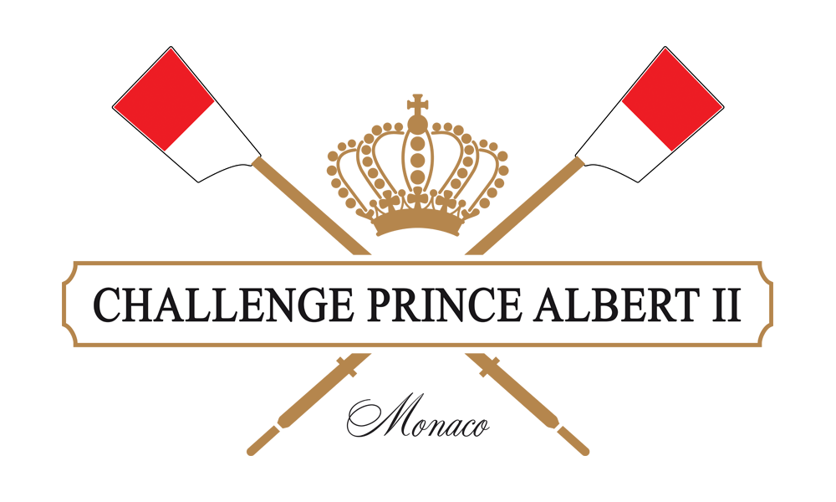
1. Nom de l'équipe - Team name

2. Composition de l'équipe - Team composition

Prénom Given name | Nom Family name | Genre Gender | Date de naissance Date of birth | Nationalité Nationality | Club

02/12/2023 - Courses en mer - Coastal races
Event | Rameur - Rower 1 | Rameur - Rower 2 | Rameur - Rower 3 | Rameur - Rower 4 | Barreur - Cox
CM1x
CW1x
CMix2x
CMix4x+

03/12/2023 - Tournoi de vitesse - Speed tournament
Event | Rameur - Rower 1 | Rameur - Rower 2 | Rameur - Rower 3 | Rameur - Rower 4 | Barreur - Cox
CMix4x+
3. Materiel - Equipment

Merci de compléter le tableau suivant : Thank you for filling in the following chart :
Matériel | J'ai le/les mien(s) I have mine | Je le/les loue I rent it
Solo
Double
Quatre barré Coxed quad
Avirons Oars
Gilets de sauvetage Life vests

 | * La location du matériel se fait auprès de Filippi. Les frais de location sont pris en charge par le Comité d'Organisation
 | *Rental of the equipment is done in partnership with Filippi. Rental fees are paid by the Organizing Committee

4. Contact
Merci de bien vouloir nous indiquer les coordonnées du responsable de l'équipe (email + numéro de téléphone). We kindly ask you ot provide us the contact informations (email + phone number) of the team's point of contact.

